Kom.reitings
15. Amatieru Līga
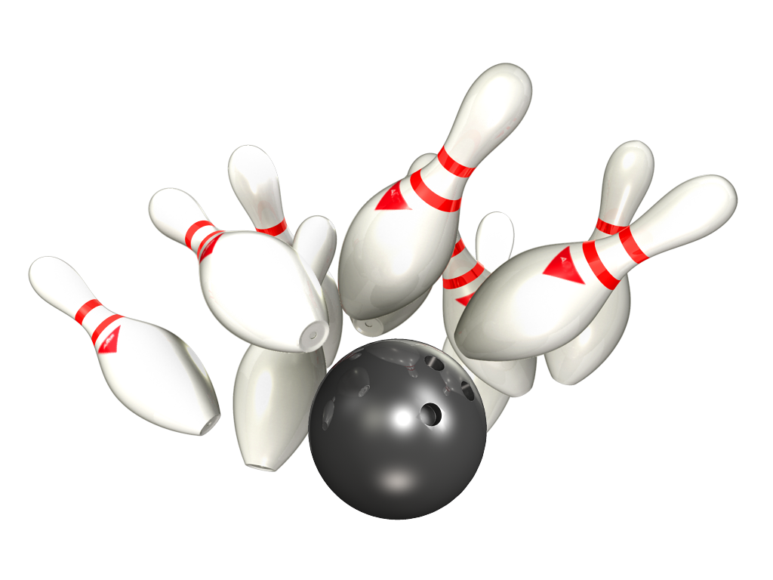

Platinum – Gold
19.-21.10.2020 - 1 aplis 7 tūre

Rezultāti PLATINUM |  |  |  |  |  |  |  |  | Rezultāti GOLD

Vieta | Bonus punkti kopējai ieskaitei | Komanda | Punkti 1 aplis | Par summu 1 aplis | Punkti 1 aplis kopā | Ieskaites punkti 1 aplis | Kopā | Komandas vidējais 1 aplis | Vieta | Bonus punkti kopējai ieskaitei | Komanda | Punkti 1 aplis | Par summu 1 aplis | Punkti 1 aplis kopā | Ieskaites punkti 1 aplis | Kopā | Komandas vidējais 1 aplis
1 | 8 | Ten Pin | 38 | 10 | 48 | 14636 | 48 | 203.28 | 1 | 8 | U-18 | 40 | 14 | 54 | 16067 | 54 | 191.27
2 | 7 | RR Dziednieks | 38 | 10 | 48 | 15054 | 48 | 209.08 | 2 | 7 | Šarmageddon | 36 | 8 | 44 | 15240 | 44 | 181.43
3 | 6 | BASK APS | 24 | 8 | 32 | 14346 | 32 | 199.25 | 3 | 6 | Universal Services | 32 | 8 | 40 | 15304 | 40 | 182.19
4 | 5 | Jaunie Buki | 22 | 4 | 26 | 14146 | 26 | 196.47 | 4 | 5 | CAPAROL | 30 | 8 | 38 | 15165 | 38 | 180.54
5 | 4 | Pandora | 20 | 4 | 24 | 13583 | 24 | 188.65 | 5 | 4 | Wolfpack | 30 | 6 | 36 | 15469 | 36 | 184.15
6 | 3 | Pardaugavas AVANGARDS | 16 | 6 | 22 | 13439 | 22 | 186.65 | 6 | 3 | NB | 26 | 8 | 34 | 14625 | 34 | 174.11
7 | 2 | Returned | 16 | 4 | 20 | 12775 | 20 | 177.43 | 7 | 2 | SIB | 20 | 4 | 24 | 14563 | 24 | 173.37
8 | 1 | Liquide Time | 18 | 2 | 20 | 13779 | 20 | 191.38 | 8 | 1 | NB Ledijas | 10 | 0 | 10 | 13611 | 10 | 162.04

Individ reitings Platinum
15. Amatieru Līgas
Individuālais reitings - PLATINUM
Vīriešu reitings |  |  | 1.aplis |  |  | Kopā
Vieta | Komanda | Vārds, Uzvārds | Spēles | Summa | Vidējais | Spēles | Summa | Vidējais
1 | Jaunie Buki | Arvīds Ermans | 4 | 962 | 240.50 | 4 | 962 | 240.50
2 | RR Dziednieks | Jānis Zemītis | 24 | 5697 | 237.38 | 24 | 5697 | 237.38
3 | Ten Pin | Artūrs Ļevikins | 8 | 1857 | 232.13 | 8 | 1857 | 232.13
4 | Ten Pin | Rihards Kovaļenko | 24 | 5254 | 218.92 | 24 | 5254 | 218.92
5 | BASK APS | Artemijs Hudjakovs | 24 | 5167 | 215.29 | 24 | 5167 | 215.29
6 | Pandora | Pēteris Cimdiņš | 24 | 5161 | 215.04 | 24 | 5161 | 215.04
7 | Liquide Time | Elvijs Dimpers | 16 | 3368 | 210.50 | 16 | 3368 | 210.50
8 | BASK APS | Jānis Dzalbs | 20 | 4182 | 209.10 | 20 | 4182 | 209.10
9 | Liquide Time | Māris Dukurs | 6 | 1233 | 205.50 | 6 | 1233 | 205.50
10 | Jaunie Buki | Ivars Vinters | 24 | 4828 | 201.17 | 24 | 4828 | 201.17
11 | RR Dziednieks | Andis Dārziņš | 24 | 4861 | 202.54 | 24 | 4861 | 202.54
12 | RR Dziednieks | Aivars Beļickis | 8 | 1570 | 196.25 | 8 | 1570 | 196.25
13 | Pardaugavas AVANGARDS | Pauls Aizpurvs | 24 | 4659 | 194.13 | 24 | 4659 | 194.13
14 | Jaunie Buki | Mārtiņš Vilnis | 20 | 3828 | 191.40 | 20 | 3828 | 191.40
15 | Liquide Time | Artūrs Perepjolkins | 4 | 763 | 182.75 | 4 | 763 | 190.75
16 | Returned | Aleksandrs Komars | 24 | 4560 | 190.00 | 24 | 4560 | 190.00
17 | Jaunie Buki | Toms Pultraks | 24 | 4528 | 188.67 | 24 | 4528 | 188.67
18 | Pandora | Aleksandrs Tjulins | 24 | 4487 | 186.96 | 24 | 4487 | 186.96
19 | Ten Pin | Ints Krievkalns | 20 | 3696 | 184.80 | 20 | 3696 | 184.80
20 | Liquide Time | Maksims Gerasimenko | 20 | 3683 | 184.15 | 20 | 3683 | 184.15
21 | RR Dziednieks | Raimonds Zemītis | 16 | 2926 | 182.88 | 16 | 2926 | 182.88
22 | Pardaugavas AVANGARDS | Ivars Vizulis | 24 | 4371 | 182.13 | 24 | 4371 | 182.13
23 | BASK APS | Igors Plade | 16 | 2909 | 181.81 | 16 | 2909 | 181.81
24 | Returned | Aleksandrs Aleksejevs | 24 | 4287 | 178.63 | 24 | 4287 | 178.63
25 | Pardaugavas AVANGARDS | Andrejs Zilgalvis | 24 | 4409 | 175.71 | 24 | 4409 | 175.71
26 | Returned | Maksims Aleksejevs | 24 | 3928 | 163.67 | 24 | 3928 | 163.67
27 | Pandora | Vladimirs Nahodkins | 14 | 2259 | 161.36 | 14 | 2259 | 161.36
28 | BASK APS | Gints Aksiks | 8 | 1287 | 160.88 | 8 | 1287 | 160.88

Sieviešu reitings |  |  | 4.aplis |  |  | Kopā
Vieta | Komanda | Vārds, Uzvārds | Spēles | Summa | Vidējais | Spēles | Summa | Vidējais
1 | Ten Pin | Veronika Hudjakova | 16 | 3228 | 193.75 | 16 | 3228 | 193.75
2 | BASK APS | Karīna Maslova | 4 | 801 | 192.25 | 4 | 801 | 192.25
3 | Liquide Time | Šarlote Stariņa | 20 | 3596 | 171.80 | 20 | 3436 | 171.80
4 | Pandora | Svetlana Tomiļina | 10 | 1676 | 159.60 | 10 | 1676 | 159.60
5 | BASK APS | 0 | 0 | 0 | #DIV/0! | 0 | 0 | #DIV/0!

Individ reitings Gold
15. Amatieru Līgas
Individuālais reitings - GOLD
Vīriešu reitings |  |  | 1.aplis |  |  | Kopā
Vieta | Komanda | Vārds, Uzvārds | Spēles | Summa | Vidējais | Spēles | Summa | Vidējais
1 | U-18 | Rihards Kovaļenko | 7 | 1409 | 201.29 | 14 | 2818 | 201.29
2 | Universal Services | Rihards Meijers | 28 | 5576 | 199.14 | 28 | 5576 | 199.14
3 | SIB | Elvijs Udo Dimpers | 12 | 2347 | 195.58 | 12 | 2347 | 195.58
4 | NB | Ģirts Gabrāns | 24 | 4618 | 192.42 | 24 | 4618 | 192.42
5 | Wolfpack | Artūrs Zavjalovs | 28 | 5340 | 190.71 | 28 | 5340 | 190.71
6 | Wolfpack | Dmitrijs Dumcevs | 24 | 4542 | 189.25 | 24 | 4542 | 189.25
7 | U-18 | Sergejs Kiseļovs | 6 | 1128 | 180.00 | 6 | 1128 | 188.00
8 | U-18 | Jurijs Bokums jun | 23 | 4470 | 186.35 | 23 | 4470 | 186.35
9 | Šarmaggedon | Aleksandrs Ručevics | 28 | 5411 | 185.25 | 28 | 5411 | 185.25
10 | CAPAROL | Andris Karkliņš | 28 | 5155 | 184.11 | 28 | 5155 | 184.11
11 | U-18 | Nikita Bobrovs | 19 | 3442 | 181.16 | 19 | 3442 | 181.16
12 | SIB | Nauris Zīds | 24 | 4329 | 180.38 | 24 | 4329 | 180.38
13 | U-18 | Kristaps Laucis | 16 | 2882 | 180.13 | 16 | 2882 | 180.13
14 | Šarmaggedon | Jānis Raņķis | 28 | 5020 | 179.29 | 28 | 5020 | 179.29
15 | Universal Services | Eduards Kobiļuks | 28 | 4958 | 177.07 | 28 | 4958 | 177.07
16 | Wolfpack | Vladislavs Saveļjevs | 28 | 4955 | 176.96 | 28 | 4955 | 176.96
17 | CAPAROL | Haralds Zeidmanis | 24 | 4438 | 176.92 | 24 | 4438 | 176.92
18 | Universal Services | Toms Remers | 24 | 4128 | 172.00 | 48 | 8256 | 172.00
19 | NB | Juris Mauriņš | 16 | 2750 | 171.88 | 16 | 2750 | 171.88
20 | NB | Dainis Mauriņš | 20 | 3436 | 171.80 | 20 | 3436 | 171.80
21 | SIB | Artūrs Kaļiņins | 16 | 2693 | 168.31 | 16 | 2693 | 168.31
22 | SIB | Valentīns Ginko | 28 | 4703 | 167.96 | 28 | 4703 | 167.96
23 | Šarmaggedon | Jānis Zalītis | 28 | 4809 | 163.75 | 28 | 4809 | 163.75
24 | NB | Pavels Isats | 12 | 1964 | 163.67 | 24 | 3928 | 163.67
25 | Universal Services | Kārlis Lanģis | 4 | 642 | 160.50 | 4 | 642 | 160.50
26 | Wolfpack | Miks Kļavsons | 4 | 632 | 158.00 | 4 | 632 | 158.00
27 | NB | Jānis Naļivaiko | 12 | 1857 | 154.75 | 12 | 1857 | 154.75

Sieviešu reitings |  |  | 1.aplis |  |  | Kopā
Vieta | Komanda | Vārds, Uzvārds | Spēles | Summa | Vidējais | Spēles | Summa | Vidējais
1 | U-18 | Šarlote Stariņa | 3 | 667 | 214.33 | 3 | 667 | 214.33
2 | U-18 | Viktorija Armoloviča | 10 | 2069 | 198.90 | 10 | 2069 | 198.90
3 | NB Ledijas | Anita Valdmane | 16 | 2985 | 178.56 | 16 | 2985 | 178.56
4 | CAPAROL | Svetlana Jemeļjanova | 28 | 5045 | 172.18 | 28 | 5045 | 172.18
5 | NB Ledijas | Natalija Rizņika | 24 | 3987 | 158.13 | 24 | 3987 | 158.13
6 | NB Ledijas | Ilona Ozola | 16 | 2621 | 155.81 | 16 | 2621 | 155.81
7 | NB Ledijas | Ilona Liniņa | 16 | 2421 | 143.31 | 16 | 2421 | 143.31
8 | NB Ledijas | Rasma Mauriņa | 12 | 1597 | 125.08 | 12 | 1597 | 125.08

